oefenprogramma
 |  |  | 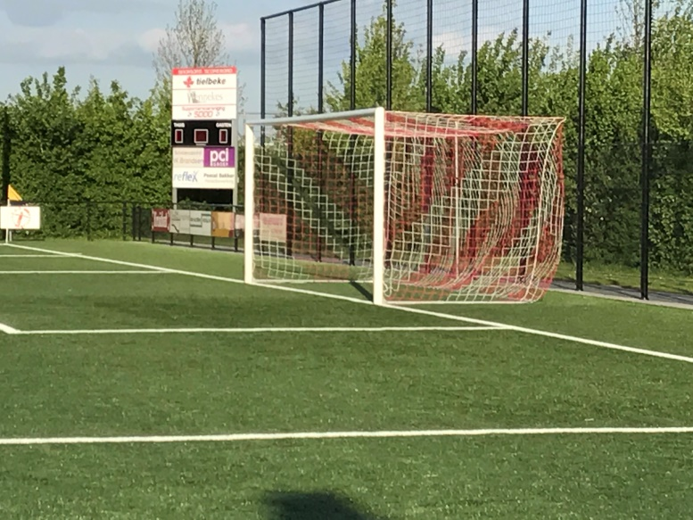

Dinsdag | 2017-08-01 | 20.30 uur | Training 1 | SDOO 1 en 2
Donderdag | 2017-08-03 | 20.30 uur | Training 2

Zondag | 2017-08-06 | 10.00 uur | Training 3
Zondag | 2017-08-06 | 14.00 uur | Training 4

Dinsdag | 2017-08-08 | 20.30 uur | Training 5
Donderdag | 2017-08-10 | 20.30 uur | Training 6

Zondag | 2017-08-13 | 10.00 uur | Training 7
Zondag | 2017-08-13 | 14.00 uur | Training 8

Dinsdag | 2017-08-15 | 20.30 uur | Training 9
Donderdag | 2017-08-17 | 20.30 uur | SKV 1 - SDOO 1

Zondag | 2017-08-20 | 12.00 uur | Arnhemia 1 - SDOO 1
 |  | 11.00 uur | SDOO 2 - OSC 2

Dinsdag | 2017-08-22 | 20.30 uur | Training 11
Donderdag | 2017-08-24 | 20.30 uur | Training 12

Zondag | 2017-08-27 | ? | SDOO 1 Training
Zondag | 2017-08-27 | 11.00 uur | SDOO 2 - Ewijk 2

Dinsdag | 2017-08-29 | 20.00 uur | vv Ede/Victoria 1 - SDOO 1
Dinsdag | 2017-08-29 | 20.30 uur | Training 13 rest
Donderdag | 2017-08-31 | 20.30 uur | Training 14

Zondag | 2017-09-03 | 14.00 uur | Beker 1 SCP 1 - SDOO 1
Zondag | 2017-09-03 | 12.00 uur | Beker 1 SDOO 2 - ELDENIA 2

Dinsdag | 2017-09-05 | 20.30 uur | Training 14
Donderdag | 2017-09-07 | 20.15 uur | SDOO 1 - RVW 1
Donderdag | 2017-09-07 | 20.30 uur | Training 15 rest

Zondag | 2017-09-10 | 14.00 uur | Beker 2 SDOO 1 - DIO ' 30 1
Zondag | 2017-09-10 | 11.30 uur | Beker 2 RKSV Driel 3 - SDOO 2

Dinsdag | 2017-09-12 | 20.30 uur | Training 15
Donderdag | 2017-09-14 | 20.30 uur | Training 16

Zondag | 2017-09-17 | 14.00 uur | Beker 3 DSZ 1 - SDOO 1
Zondag | 2017-09-17 | 10.30 uur | Beker 3 SDOO 2 - SPERO 6

Dinsdag | 2017-09-19 | 20.30 uur | Training 17
Donderdag | 2017-09-21 | 20.30 uur | Training 18

Zondag | 2017-09-24 | 14.30 uur | Start competitie

Dinsdag | 2017-09-26 | 20.30 uur | Training 19
Donderdag | 2017-09-28 | 20.30 uur | Training 20

